关系图
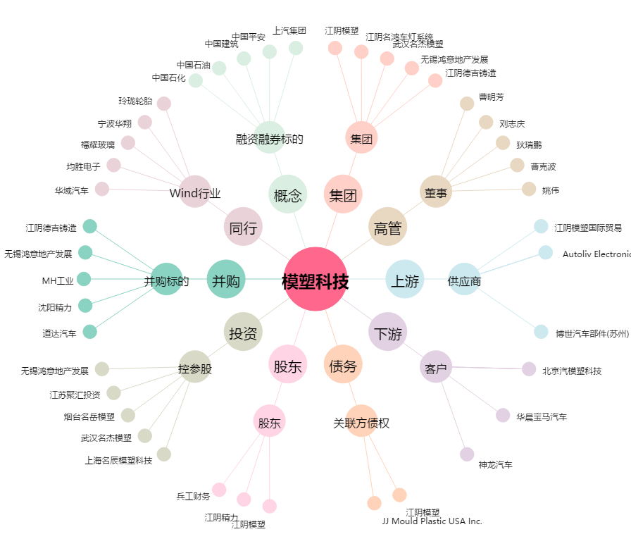
模塑科技[000700.SZ] - 关系概览图

